Tierwohl Rind
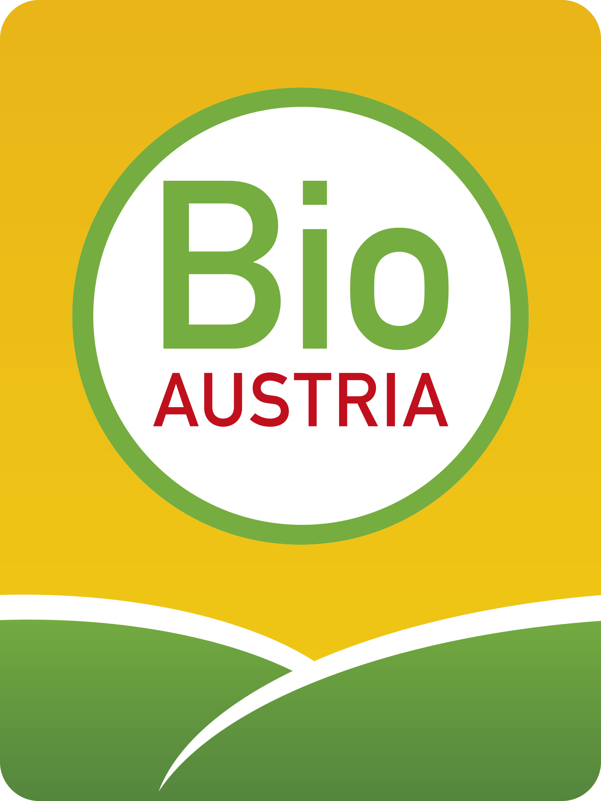

Ihr Nutzen – Das Wohlergehen Ihrer Tiere

Der Leitfaden „Tierwohl Rind“ ist ein hilfreiches Werkzeug, mit dem Sie das Wohlergehen Ihrer Tiere bewerten können.

Wie gehen Sie vor?
❖ Beurteilen Sie Ihren Tierbestand zu einer Zeit, in der Ihnen die Ergebnisse aussagekräftige Informationen über das Wohlergehen Ihrer Herde liefern.
❖ Beurteilen Sie entweder alle Tiere oder wählen Sie eine repräsentative Stichprobe aus.
❖ Je genauer Sie vorgehen, desto brauchbarer sind die Ergebnisse für Sie.
❖ Vergleichen Sie das Ergebnis der beurteilten Parameter im Erhebungsbogen mit dem dazugehörigen Ampelsystem im Leitfaden.
❖ Lesen Sie ab, wo Sie bereits gut unterwegs sind und wo eventuell noch Handlungsbedarf besteht.

Ihr Bio-Berater steht Ihnen gerne beratend zur Seite.

In Ihrem Bundesland werden Seminare zum "Tierwohl am Bio-Betrieb" angeboten.
Informationen dazu erhalten Sie unter: www.bio-austria.at
oder von Ihrem Bio-Berater und Ihrem BIO AUSTRIA Landesverband.
 | Er

Autor: DI Veronika Edler
BIO AUSTRIA, Auf der Gugl 3/3. OG, 4021 Linz
Tel: 0732/654 884 254
Mail: office@bio-austria.at
Fax: +43 732 654 884 140

